分支
 | Git的分支功能是Git的“必杀技”

 | 5b1d3 |  |  | 911E7 |  |  | cba0a
 | 文件快照 |  |  | 文件快照 |  |  | 文件快照

 |  |  | 92ec2
 |  |  | tree size
 |  |  | blob 5b1d3 README
 |  |  | blob 911E7 License
 |  |  | blob cba0a test.rb

 |  |  | 提交对象 |  |  |  |  |  |  | 提交对象
 |  |  | 98ca9 |  |  | 首次提交对象及其树结构 |  |  |  | 34ac2
 |  |  | commit size |  |  |  |  |  |  | commit size
 |  |  | tree 92ec2 |  |  |  |  |  |  | tree 92ec2
 |  |  | parent |  |  |  |  |  |  | parent 98ca9
 |  |  | author Scott |  |  |  |  |  |  | author Scott
 |  |  | committer Scott |  |  |  |  |  |  | committer Scott
 |  |  | comment xxxx |  |  |  |  |  |  | comment xxxx

 |  |  | Snapshot A |  |  |  |  |  |  | Snapshot B

 | Git分支
 |  | 本质上是指向提交对象的可变指针 |  |  |  |  |  |  |  | HEAD

 |  | 分支名master没有特殊意义，指示git init初始化时采用了一个默认的名字
 |  |  |  |  |  |  |  |  |  | master

 |  | 98ca9 |  |  | 34ac2 |  |  | f30ab |  |  |  | Head为当前分支的别名
 |  |  |  |  |  |  |  |  |  | V1.0

 |  | Snapshot A |  |  | Snapshot B |  |  | Snapshot C

 |  |  |  |  |  |  |  |  | HEAD

创建分支 |  |  |  |  |  |  |  |  | master
 | $git branch testing
 |  | 创建一个新的可移动的指针，该指针指向当前提交
 |  |  |  |  |  |  |  |  | f30ab
 |  | 创建分支不会改变你当前的工作分支

 |  |  |  |  |  |  |  |  | testing
 | $git log --oneline --decorate

分支切换
 | $git checkout testing |  |  |  |  |  |  |  | master
 |  | 分支切换时将会重置工作目录
 |  | 即将工作目录内容与分支的最后一次提交保持一致
 |  |  |  |  |  |  |  |  | f30ab
 | $git check -b xxx
 |  | 新建一个分支，并切换到该分支
 |  |  |  |  |  |  |  |  | testing

 |  |  |  |  |  |  |  |  | HEAD

 | 切换到testing分支后，编辑后再次提交 |  |  |  |  |  |  |  | master

 |  |  |  |  |  |  |  |  | f30ab |  | 87ab2

 |  |  |  |  |  |  |  |  |  |  | testing

 |  |  |  |  |  |  |  |  |  |  | HEAD

分支历史
 | $ git log --oneline --decorate --graph --all

分支合并
 | 合并前
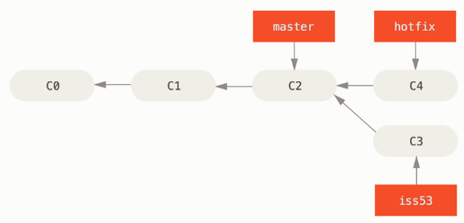

 | 合并 | 将hotfix合并到当前分支
 |  | $ git checkout master
 |  | $ git merge hotfix
 |  | Updating f42c576..3a0874c
 |  | Fast-forward |  |  |  |  | master是htofix的直接上游，所以此处的合并，只是简单的将指针向前移动
 |  | index.html | 2 ++
 |  | 1 file changed, 2 insertions(+)

 | 合并后
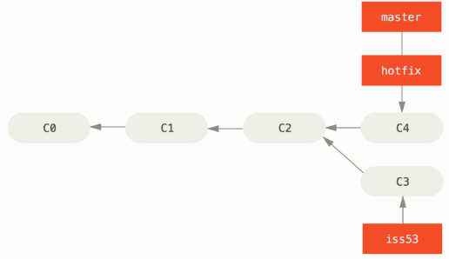

 | 合并后删除无用的分支i

 |  | $git branch -d hotfix

遇到冲突时的分支合并

 | 对同一个文件的同一个部分进行了不同的修改，Git 就没法干净的合并它们

 | $ git merge iss53
 | Auto-merging index.html
 | CONFLICT (content): Merge conflict in index.html
 | Automatic merge failed; fix conflicts and then commit the result.

 | 此时 Git 做了合并，但是没有自动地创建一个新的合并提交
 | Git 会暂停下来，等待你去解决合并产生的冲突
 | 你可以在合并冲突后的任意时刻使用 git status 命令来查看那些因包含合并冲突而处于未合并（unmerged）状态的文件
 | 任何因包含合并冲突而有待解决的文件，都会以未合并状态标识出来

 | $ git status
 | On branch master
 | You have unmerged paths.
 | (fix conflicts and run "git commit")

 | Unmerged paths:
 | (use "git add <file>..." to mark resolution)

 | both modified: index.html

 | no changes added to commit (use "git add" and/or "git commit -a")

 | Git 会在有冲突的文件中加入标准的冲突解决标记，这样你可以打开这些包含冲突的文件然后手动解决冲突

 | <<<<<<< HEAD:index.html
 | <div id="footer">contact : email.support@github.com</div>
 | =======
 | <div id="footer">please contact us at support@github.com</div>
 | >>>>>>> iss53:index.html

 | 手动解决冲突后，就可以按一般流程提交了 |  |  |  |  | git mergetool是一个图形化工具
 |  | git add
 |  | git commit

远程分支
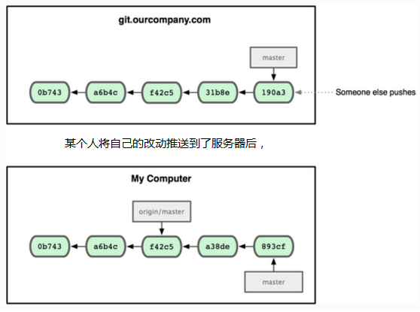
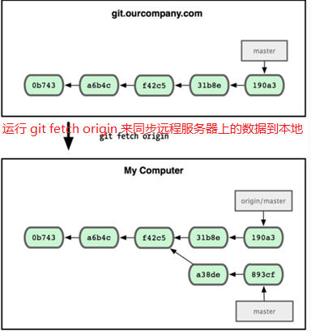
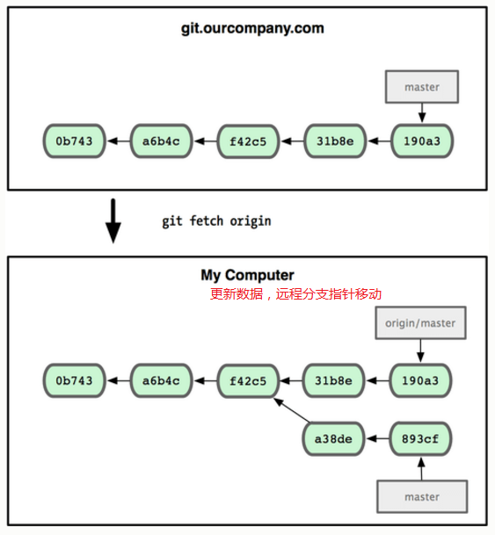
远程分支（remote branch）是对远程仓库中的分支的索引，它是一个本地指针

 | 它们是一些无法移动的本地分支
 | 只有在 Git 进行网络交互时才会更新
 | 远程分支就像是书签，提醒着你上次连接远程仓库时上面各分支的位置

 | 我们在本地用 (远程仓库名)/(分支名) 这样的形式表示远程分支

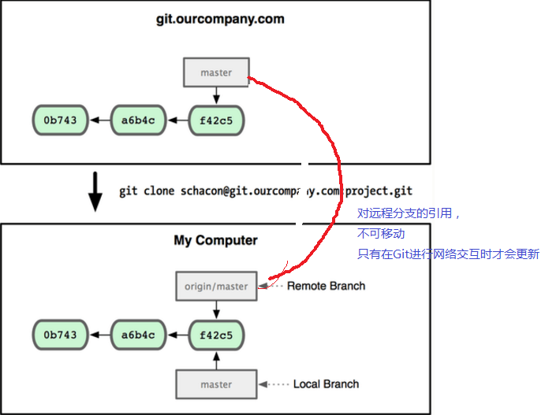

 | 一次 Git 克隆会建立你自己的本地分支 master 和远程分支 origin/master，并且将它们都指向 origin 上的 master 分支

多远程分支
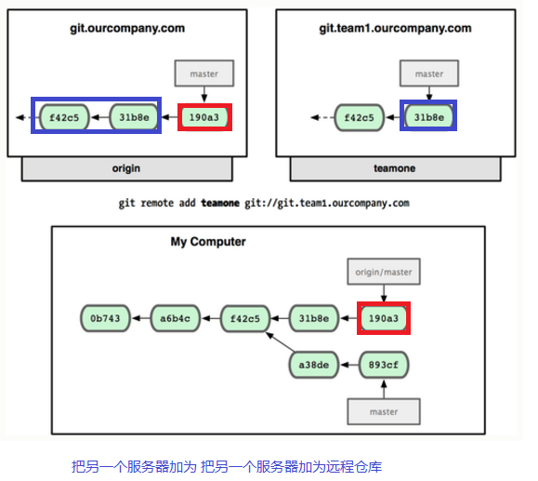

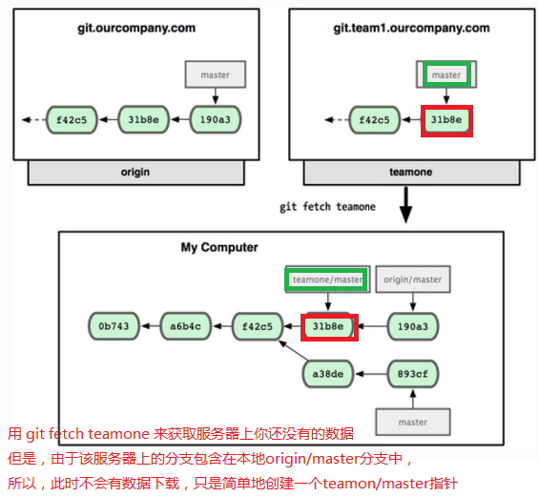

变基
 | 在 Git 中整合来自不同分支的修改主要有两种方法：merge 以及 rebase

 | rebase 命令将提交到某一分支上的所有修改都移至另一分支上，就好像“重新播放”一样

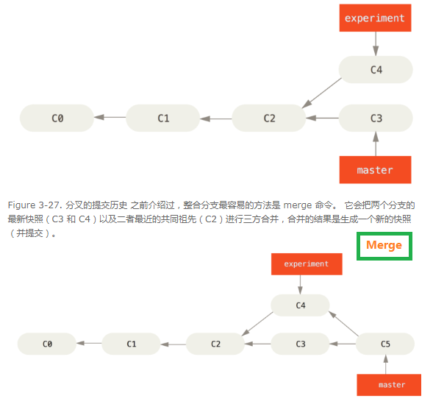

变基
 | $ git checkout experiment
 | $ git rebase master
 | First, rewinding head to replay your work on top of it...
 | Applying: added staged command

 | 它的原理是首先找到这两个分支（即当前分支 experiment、变基操作的目标基底分支 master）的最近
 | 共同祖先 C2，然后对比当前分支相对于该祖先的历次提交，提取相应的修改并存为临时文件，然后将当前
 | 分支指向目标基底 C3, 最后以此将之前另存为临时文件的修改依序应用。（译注：写明了 commit id，以便理解，下同）

 |  | 变基，改变分支的历史线

